【AppendixB】Meta-Data Schema
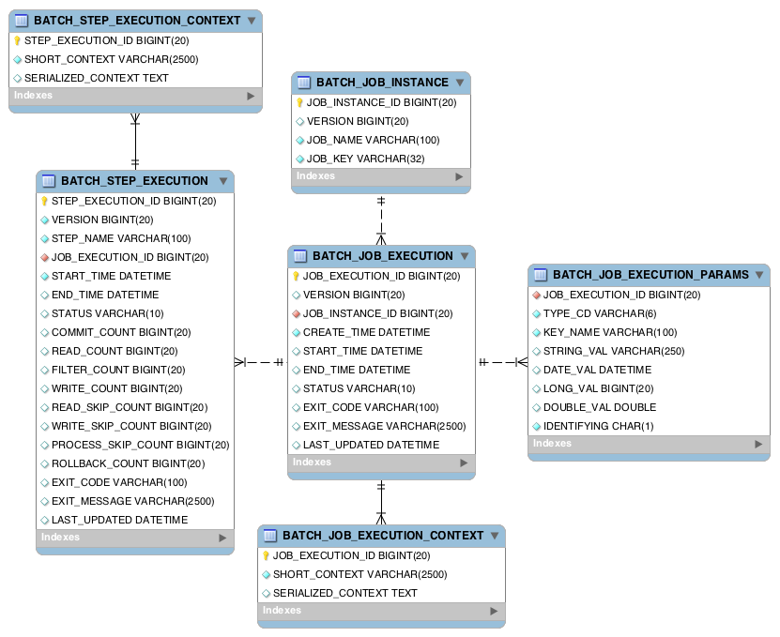
Appendix B: Meta-Data Schema
https://docs.spring.io/spring-batch/docs/current/reference/html/index-single.html#metaDataSchema

Spring Batch メタデータ テーブルは、Java で表現されるドメイン オブジェクトと厳密に一致します。
たとえば、JobInstance、JobExecution、JobParameters、および StepExecution は、
それぞれ BATCH_JOB_INSTANCE、BATCH_JOB_EXECUTION、BATCH_JOB_EXECUTION_PARAMS、
および BATCH_STEP_EXECUTION にマップされます。 ExecutionContext は、BATCH_JOB_EXECUTION_CONTEXT と
BATCH_STEP_EXECUTION_CONTEXT の両方にマップされます。 JobRepository は、各 Java オブジェクトを
適切なテーブルに保存して格納する役割を果たします。 この付録では、
メタデータ テーブルの詳細と、メタデータ テーブルの作成時に行われた設計上の決定事項の多くについて説明します。
この付録で後ほど説明するさまざまなテーブル作成ステートメントを参照するときは、
使用されるデータ型が可能な限り汎用的であることに注意してください。 Spring Batch では、
例として多くのスキーマが提供されています。 個々のデータベース ベンダーがデータ型を処理する方法が異なるため、
それらはすべてさまざまなデータ型を持っています。 次の図は、6 つのテーブルすべての ERD モデルとそれらの相互関係を示しています。

【AppendixD】非標準DBタイプの対応
リポジトリ内の非標準のデータベース タイプ
Non-standard Database Types in a Repository

https://docs.spring.io/spring-batch/docs/current/reference/html/job.html#nonStandardDatabaseTypesInRepository
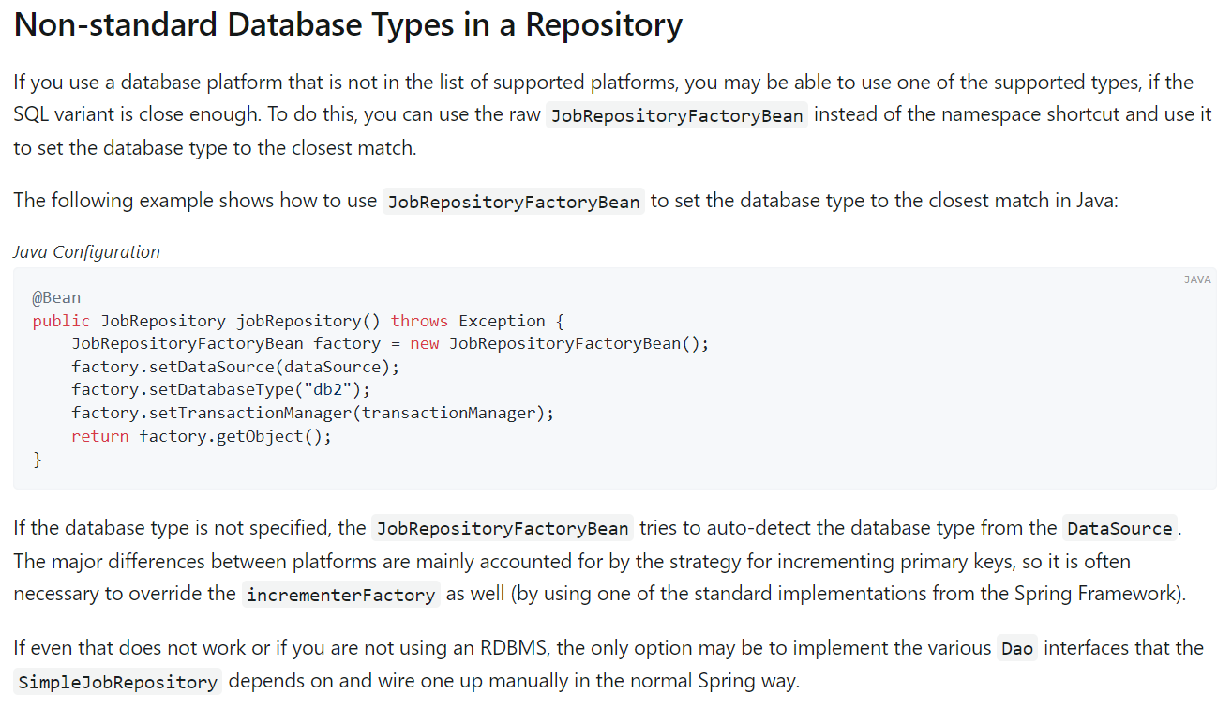
サポートされているプラットフォームのリストにないデータベース プラットフォームを使用する場合でも、SQL バリアントが十分に近い場合は、サポートされているタイプのいずれかを使用できる可能性があります。 これを行うには、名前空間ショートカットの代わりに生の JobRepositoryFactoryBean を使用し、それを使用してデータベース タイプを最も近いものに設定します。

データベース タイプが指定されていない場合、JobRepositoryFactoryBean は DataSource からデータベース タイプを自動検出しようとします。 プラットフォーム間の主な違いは、主に主キーをインクリメントする戦略によって説明されるため、多くの場合、increterFactory も同様にオーバーライドする必要があります (Spring Framework の標準実装の 1 つを使用します)。
それでも機能しない場合、または RDBMS を使用していない場合、唯一の選択肢は、SimpleJobRepository が依存するさまざまな Dao インターフェイスを実装し、通常の Spring の方法で手動で接続することです。

